CategorieDefinities
BOKS categorie | Definitie | Mogelijke onderwerpen | NLQF-6 Mapping | MetDeKlokMeeSorteringMindmap
Business fundamentals | De strategie en bedrijfsvoering, het plannen van de bedrijfsvoering en de operatie zelf. Inclusief business exploratie en exploitatie en de interne / externe business factiren | Missie, Visie, Strategie Bedrijfskundige modellen, organisatiemodellen, processen, KPI’s, Business innovatie, Business trends en innovatie, digitatle tranformate en technology change | • Context • Kennis • Vaardigheden, Toepassen van kennis • Vaardigheden, Informatievaardigheden • Vaardigheden, Probleemoplossende vaardigheden | 6
Business Technology Management | Business Technology Management (BTM) omvat de praktijken, processen en vaardigheden die worden gebruikt om digitale technologieën en bedrijfsmodellen in te zetten om waarde te creëren binnen en buiten een organisatie. BTM richt zich op de samenwerking tussen de bedrijfsvoering en technologie, zodat technologische investeringen in lijn zijn met bedrijfsdoelstellingen en bijdragen aan efficiëntie, innovatie, concurrentievoordeel en waarde in allerlei vormen voor de organisatie. Deze multidisciplinaire benadering combineert elementen van bedrijfsmanagement, informatietechnologie (IT) en innovatiemanagement. Dit gaat ook over het inrichten en managent van de IT organisatie, de strategie van informatievoorziening, het ontwerp en plannen van de informatievoorziening en het beheer en gebruik ervan. | • De effectiviteit van BTM-maatregelen en -capaciteiten wordt vastgelegd door het BTM Maturity Model, dat vier primaire dimensies omvat: • Proces: De initiële BTM-principes zijn gebaseerd op een set herhaalbare, flexibele en robuuste processen die gespecificeerd en geoptimaliseerd zijn voor efficiëntie en algemene kwaliteit van bedrijfsprocessen. • Organisatie: Succesvolle managementprocessen worden ondersteund door een sterke organisatiestructuur, gebaseerd op verantwoordelijkheid, correcte besluitvorming en een duidelijk begrip van rollen. Dit omvat participatieve, gecentraliseerde en op behoeften gebaseerde organen. • Informatie: Alle effectieve beslissingen zijn afhankelijk van tijdige informatie die gebaseerd is op data en meetgegevens. Deze informatie moet beschikbaar, accuraat, relevant en betrouwbaar zijn. Meetgegevens zetten ruwe data om in bruikbare informatie, die strategische en operationele doelstellingen op de juiste manier moet valideren. Interne informatie wordt binnen de gehele onderneming en over de tijd heen gebruikt. Externe informatie overstijgt functies, industrieën en partners binnen het uitgebreide ecosysteem van de onderneming. Technologie: Effectieve technologie ondersteunt procesuitvoering, tijdige informatie-uitwisseling en continue coördinatie van organisatielagen en -elementen. Dit wordt gerealiseerd via rapportages, automatisering van handmatige taken, besluitvormingsanalyses en integratie van beheersystemen. | • Context • Kennis • Vaardigheden, Toepassen van kennis • Vaardigheden, Informatievaardigheden • Vaardigheden, Probleemoplossende vaardigheden | 1
IT Fundamentals | Specifieke vakinhoudelijke Infromatie technologie onderweren die in de cursussen wordt aangeboden. | • Onderwerpen uit de leerjaren, thema’s, cursussen: • Digitale Innovatie • Bedrijfskunde • Informatie technologie • Application Lifecycle Management • Business Continuity Management • IT-Financials • Business Intelligence | • Context • Kennis • Vaardigheden, Toepassen van kennis • Vaardigheden, Informatievaardigheden • Vaardigheden, Probleemoplossende vaardigheden | 2
Inner Development | Persoonlijke vaardigheden zijn de individuele competenties die iemand helpen om effectief om te gaan met zichzelf, anderen en verschillende situaties. | • Zelfbewustzijn en Zelfmanagement (zelfreflectie, zelfdiscipline, veerkracht, stressmanagement, initiatief nemen). • Communicatieve Vaardigheden (luisteren, assertiviteit, non-verbale communicatie, overtuigingskracht). • Emotionele Intelligentie (empathie, zelfregulatie, positieve instelling). • Sociale Vaardigheden (samenwerken, conflictmanagement, relatiebeheer). • Probleemoplossend Vermogen (creatief denken, besluitvaardigheid, flexibiliteit). • Leervaardigheden (nieuwsgierigheid, zelfontwikkeling, feedback accepteren). • Solliciteren | • Verantwoordelijkheid en Zelfstandigheid • Vaardigheden, Communicatievaardigheden | 3 | 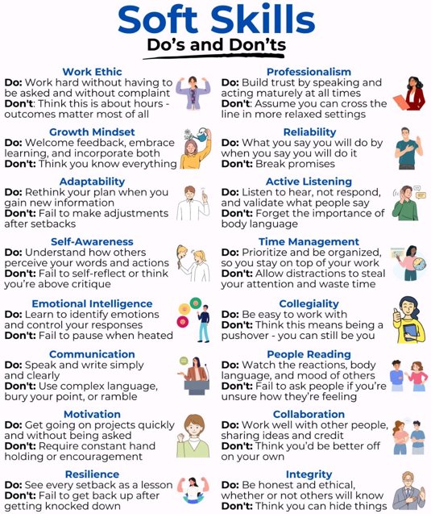
Business Enabling | Professionele vaardigheden zijn competenties die nodig zijn om effectief te kunnen functioneren in een Business-IT omgeving. Inclusief onderzoeksvaardigheden. | • Communicatie skills • Teamwork, • Digitale geletterheid, • Projectmanagement • Algemene probleemoplossing. • Ethiek en gedragsregels, • Schrijven rapport incl. APA enz., • Pesenteren • Kritisch denken en analyse. • Gegevensverzameling en -beheer. • Literatuuronderzoek. • Probleemoplossend vermogen toepassen op specifieke vraagstelling • Het trekken van conclusies op basis van bewijs. | • Context • Vaardigheden, Informatievaardigheden • Vaardigheden, Leer- en ontwikkelvaardigheden • Vaardigheden, Probleemoplossende vaardigheden | 5
BIM standard tooling | Technologische hulpmiddelen die nodig om informatie management te ondersteunen bij het creëren van business waarde. | Tools voor programmeren, werken met MySQL, AI, database, cloud, visualisatie, dataflows, proces diagrammen, datamodellen, low code, data analyse, statistiek, applicatie overzichten, proces mining, enz. | • Context • Kennis • Vaardigheden, Toepassen van kennis | 4

Mindmap
Sturen op data

Wet- & regelgeving

Risicomanagement

Business Technology Management
(Digitale) Innovatie en trends

Procesmanagement
IT-Financials
IT Infrastructuur & Hosting

Veranderkunde
Informatiebeveiliging
Programming

Datamanagement en Governance

Organisatiestructuur
IT-Business integratie

Business Fundamentals
Design Denken
Data Engineering
IT Fundamentals
Applicatieontwerp

Organisatiekunde

Certificering
Application Lifecycle Management
Digitale transformatie en Digitalisatie

Domeinkennis
Artificial Intelligence

BIM-BOKS

Professionele communicatie
Reflecteren
Samenwerken
Onderzoeksvaardigheden

Projectmatig werken
Persoonlijke Ontwikkeling
Soliciteren

Netwerken & Acquisitie vaardigheden

Business Enabling
Adviseren
Persoonlijk informatiemanagement
Inner Development
Beroepsorientatie

Kritisch denken
Python

Power-BI
Tools voor Projectmatig werken

Personal Development Plan (POP)
Discussie
Data Analyse en Statistiek
Power Query
Visual Paradigm

Faciliteren

Ethiek
Personal Branding
Feedback geven en ontvangen
Power Apps
Word

MySQL Workbench
BIM standard tooling
Archi

MySQL
Azure

MAMP
DAX-Studio

Excel
draw.io
Enquete tools

